Титульный



Краснодарский край (в разрезе муниципалитетов)
Муниципалитеты
Обеспеченность
Рейтинги МО
Доступность финансовых услуг на территории Краснодарского края
2
1
4
3
Статистика национальной платежной системы
СБП: основные показатели
Сервисы и программы лояльности на картах ПС "Мир"

1
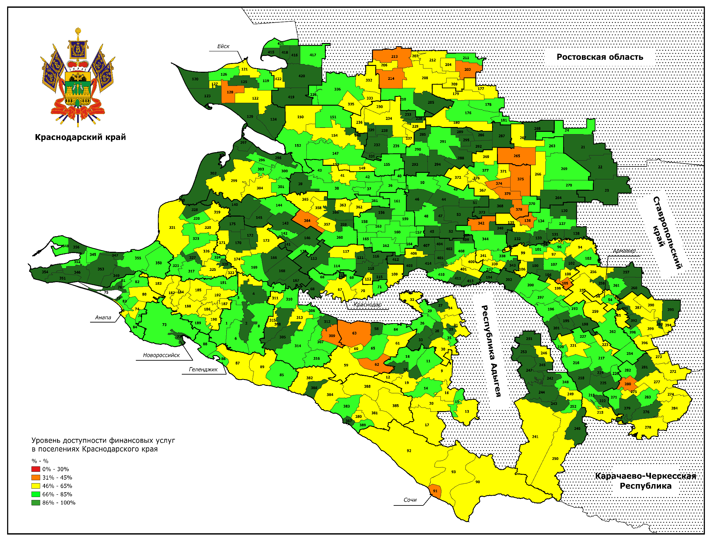

2

3

4

Краснодарский край
 | - 01.01.2022 | - 01.01.2023 | Краснодарский край - 01.01.2022 | Краснодарский край - 01.01.2023 | РФ - 01.01.2022 | РФ - 01.01.2023
Абинский район | 11 | 11 | 24.3 | 24 | 235.1 | 209.5
Апшеронский район | 11 | 11 | 24.3 | 24 | 235.1 | 209.5
Белоглинский район | 13 | 13 | 24.3 | 24 | 235.1 | 209.5
Белореченский район | 23 | 23 | 24.3 | 24 | 235.1 | 209.5
Брюховецкий район | 10 | 10 | 24.3 | 24 | 235.1 | 209.5
Выселковский район | 17 | 17 | 24.3 | 24 | 235.1 | 209.5
г. Армавир | 33 | 33 | 24.3 | 24 | 235.1 | 209.5
г. Горячий ключ | 11 | 11 | 24.3 | 24 | 235.1 | 209.5
г. Краснодар | 231 | 217 | 24.3 | 24 | 235.1 | 209.5
г. Новороссийск | 62 | 62 | 24.3 | 24 | 235.1 | 209.5
г-к. Анапа | 29 | 29 | 24.3 | 24 | 235.1 | 209.5
г-к. Геленджик | 18 | 18 | 24.3 | 24 | 235.1 | 209.5
г-к. Сочи | 31 | 30 | 24.3 | 24 | 235.1 | 209.5
Гулькевичский район | 26 | 26 | 24.3 | 24 | 235.1 | 209.5
Динской район | 17 | 17 | 24.3 | 24 | 235.1 | 209.5
Ейский район | 28 | 28 | 24.3 | 24 | 235.1 | 209.5
Кавказский район | 21 | 21 | 24.3 | 24 | 235.1 | 209.5
Калининский район | 14 | 14 | 24.3 | 24 | 235.1 | 209.5
Каневский район | 18 | 18 | 24.3 | 24 | 235.1 | 209.5
Кореновский район | 12 | 12 | 24.3 | 24 | 235.1 | 209.5
Красноармейский район | 20 | 20 | 24.3 | 24 | 235.1 | 209.5
Крыловский район | 11 | 11 | 24.3 | 24 | 235.1 | 209.5
Крымский район | 23 | 23 | 24.3 | 24 | 235.1 | 209.5
Курганинский район | 19 | 19 | 24.3 | 24 | 235.1 | 209.5
Кущевский район | 14 | 14 | 24.3 | 24 | 235.1 | 209.5
Лабинский район | 22 | 22 | 24.3 | 24 | 235.1 | 209.5
Ленинградский район | 17 | 17 | 24.3 | 24 | 235.1 | 209.5
Мостовский район | 23 | 23 | 24.3 | 24 | 235.1 | 209.5
Новокубанский район | 18 | 18 | 24.3 | 24 | 235.1 | 209.5
Новопокровский район | 14 | 14 | 24.3 | 24 | 235.1 | 209.5
Отрадненский район | 19 | 19 | 24.3 | 24 | 235.1 | 209.5
Павловский район | 17 | 17 | 24.3 | 24 | 235.1 | 209.5
Приморско-Ахтарский район | 9 | 9 | 24.3 | 24 | 235.1 | 209.5
Северский район | 14 | 14 | 24.3 | 24 | 235.1 | 209.5
Славянский район | 25 | 25 | 24.3 | 24 | 235.1 | 209.5
Староминский район | 9 | 9 | 24.3 | 24 | 235.1 | 209.5
Тбилисский район | 16 | 17 | 24.3 | 24 | 235.1 | 209.5
Темрюкский район | 28 | 28 | 24.3 | 24 | 235.1 | 209.5
Тимашевский район | 20 | 20 | 24.3 | 24 | 235.1 | 209.5
Тихорецкий район | 21 | 21 | 24.3 | 24 | 235.1 | 209.5
Туапсинский район | 30 | 30 | 24.3 | 24 | 235.1 | 209.5
Успенский район | 13 | 13 | 24.3 | 24 | 235.1 | 209.5
Усть-Лабинский район | 22 | 22 | 24.3 | 24 | 235.1 | 209.5
Щербиновский район | 11 | 11 | 24.3 | 24 | 235.1 | 209.5
Краснодарский край (в разрезе муниципалитетов)
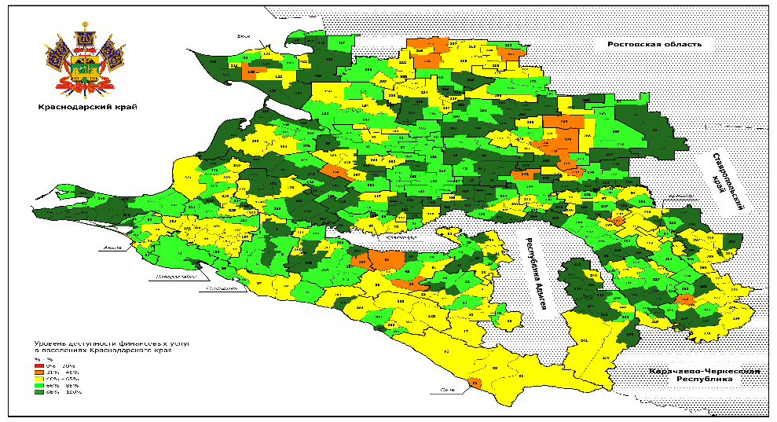

ЮФО и СКФО
(в разрезе регионов)

Краснодарский край 2 вар
Краснодарский край (в разрезе муниципалитетов)



Банкоматы, платежные терминалы, ед.
 | 01.01.2022 | 01.01.2023
Кореновский район | 94 | 89
Курганинский район | 68 | 66
Новокубанский район | 54 | 53

ЮФО и СКФО
(в разрезе регионов)

Муниципалитеты
Абинский район


Банкоматы и кассы БПА, ед.
Численность населения: 98228 чел.
 | Банкоматы, платежные терминалы, ед. | Банкоматы и кассы БПА, ед.
01.01.2022 | 83 | 193
01.01.2023 | 79 | 135
Индекс ФД: 0,72 баллов

▲10% | ▼0.04

Доля населенных пунктов со стандартом Интернета 3G: 100 %
Жалобы населения: 2 ед.

▲0% | ▲2 | ▲2

 | 01.01.2022 | 01.01.2023
Электронные терминалы, ед. | 1529 | 1637

Банкоматы, платежные терминалы, ед.

 | 01.01.2022 | 01.01.2023
Отделения почтовой связи, ед. | 19 | 22
Офисы МФО, КПК, СКПК, ед. | 15 | 13
Офисы страховых компаний, ед. | 27 | 31
Банковские офисы, ед. | 11 | 11
Офисы банков в ОПС, ед. | 40 | 22

Обеспеченность
Абинский район


 | Обеспеченность банкоматами и кассами БПА, ед. на тыс. жителей
01.01.2022 | 2.2
01.01.2023 | 1.4

Обеспеченность инфраструктурой: 17,6 ед. на тыс. жителей

Обеспеченность банкоматами и кассами БПА, ед. на тыс. жителей

▼3%

 | 01.01.2022 | 01.01.2023
Обеспеченность финансовыми организациями, ед. на тыс. жителей | 1 | 0.4
 | 01.01.2022 | 01.01.2023
Банковские офисы, ед. на тыс. жителей | 0.1 | 0.1
Обеспеченность ОПС, ед. на тыс. жителей | 0.2 | 0.2

 | ТСТ с Cash-Out, ед. на тыс. жителей
01.01.2022 | 0.4
01.01.2023 | 0.5

ТСТ с Cash-Out, ед. на тыс. жителей

Рейтинг МО общий
Общий рейтинг муниципальных образований



ТОП 5 текущих лидеров рейтинга |  | ТОП 5 требующих внимания
г. Краснодар | 1 | Новопокровский район | 37
г-к. Сочи | 2 | Староминский район | 37
г. Новороссийск | 3 | Щербиновский район | 38
Темрюкский район | 4 | Успенский район | 39
г-к. Анапа | 5 | Крыловский район | 40

 | 01.01.2022 | 01.01.2023
г. Краснодар | 1 | 1
г-к. Сочи | 2 | 2
г. Новороссийск | 4 | 3
г-к. Анапа | 3 | 5
Туапсинский район | 5 | 6
Темрюкский район | 8 | 4
Ейский район | 7 | 9
г-к. Геленджик | 9 | 7
Славянский район | 10 | 8
г. Армавир | 6 | 10
Динской район | 12 | 12
Крымский район | 13 | 10
Белореченский район | 14 | 11
Кавказский район | 15 | 14
Тихорецкий район | 16 | 15
Тимашевский район | 11 | 16
Северский район | 17 | 13
Усть-Лабинский район | 18 | 17
Красноармейский район | 19 | 18
Курганинский район | 20 | 19
Абинский район | 21 | 21
Кореновский район | 22 | 20
Лабинский район | 23 | 22
Гулькевичский район | 24 | 25
г. Горячий ключ | 26 | 24
Каневский район | 27 | 23
Кущевский район | 25 | 28
Апшеронский район | 28 | 25
Новокубанский район | 29 | 26
Выселковский район | 30 | 29
Павловский район | 31 | 27
Мостовский район | 32 | 30
Ленинградский район | 33 | 33
Отрадненский район | 34 | 32
Брюховецкий район | 35 | 31
Приморско-Ахтарский район | 36 | 32
Калининский район | 37 | 34
Тбилисский район | 38 | 35
Новопокровский район | 39 | 37
Белоглинский район | 40 | 36
Староминский район | 41 | 37
Успенский район | 42 | 39
Щербиновский район | 43 | 38
Крыловский район | 44 | 40

Общий рейтинг в разрезе показателей

Частный рейтинг в разрезе МО

Общий рейтинг по показателям
Общий рейтинг в разрезе показателей

ТОП 5 текущих лидеров рейтинга |  | ТОП 5 требующих внимания
Белоглинский район | 1 | Успенский район | 11
Темрюкский район | 1 | Приморско-Ахтарский район | 11
Курганинский район | 2 | Гулькевичский район | 12
Крымский район | 3 | Крыловский район | 13
г-к. Геленджик | 3 | Каневский район | 13

 | 01.01.2022 | 01.01.2023
Абинский район | 7 | 8
Апшеронский район | 11 | 8
Белоглинский район | 3 | 1

Частный рейтинг
Частный рейтинг в разрезе МО

Общий рейтинг 10 в 2023 году | ▼4
 | 01.01.2022 | 01.01.2023
Банковские офисы, ед. | 3 | 3

